Portada
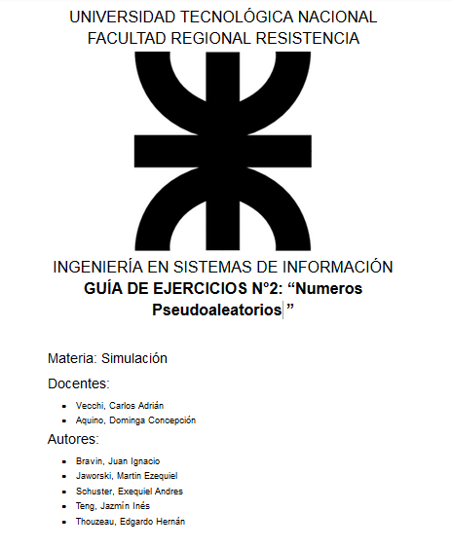

Ejercicio 6
 |  |  |  |  |  |  |  |  |  |  |  |  | Mal calculado el número de intervalos m
 |  |  |  |  |  |  |  |  |  |  |  |  | Están mal hechos los intervalos, recuerden que por ejemplo para el primero es de 0,0000 (con cuatro dígitos al igual que los números dados) a 0,0999
 |  |  |  |  |  |  |  |  |  |  |  |  | y el 2do intervalo sería, de 0,1000 a 0,1999; por supuesto, teniendo encuenta los valores de intervalos que usaron ustedes que están mal y deben recalcular
Nros. Pseud. | a) | n= | 10 |  |  |  | b) |  |  |  |  | c) | Prueba de Uniformidad (Prueba de Chi cuadrada) |  |  |  |  | Prueba de Uniformidad (Prueba de Kolmogorov-Smirnov)
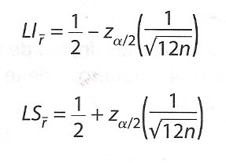
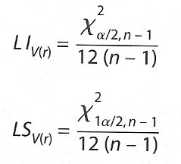
0.1428 |  | Pruebas de Medias |  |  |  |  |  | Prueba de Varianza |  |  |  |  | m= | 10
0.2380 |  | α= | 0.01 |  |  |  |  | α/2= | 0.005 |  |  |  | Frecuencias | Observada (Oi) | Esperada(Ei) | (Ei-Oi)2/Ei |  | Nros. Pseud. | i | 1 | 2 | 3 | 4 | 5 | 6 | 7 | 8 | 9 | 10
0.1587 |  | 1 - α/2= | 0.995 |  |  |  |  | 1 - α/2= | 0.995 |  |  |  | .00,.10 | 0 | 1 | 1 |  | 0.1428 | i/n | 0.1 | 0.2 | 0.3 | 0.4 | 0.5 | 0.6 | 0.7 | 0.8 | 0.9 | 1
0.6349 |  |  |  |  |  |  |  | χ2 (α/2, n-1) | 23.589350781 |  |  |  | .10,.20 | 2 | 1 | 1 |  | 0.1587 | ri | 0.1428 | 0.1587 | 0.2380 | 0.2539 | 0.3015 | 0.3651 | 0.6349 | 0.7142 | 0.9523 | 0.9841
0.9523 |  | Zα/2= | 2.5758293035 |  |  |  |  | χ2 (1 - α/2, n-1) | 1.734932905 |  |  |  | .20,.30 | 2 | 1 | 1 |  | 0.2380 | (i-1)/n | 0 | 0.1 | 0.2 | 0.3 | 0.4 | 0.5 | 0.6 | 0.7 | 0.8 | 0.9
0.2539 |  | Límite Inferior= | 0.26486003103 |  |  |  |  |  |  |  |  |  | .30,.40 | 2 | 1 | 1 |  | 0.2539 | i/n - ri | -0.0428 | 0.0413 | 0.062 | 0.1461 | 0.1985 | 0.2349 | 0.0651 | 0.0858 | -0.0523 | 0.0159
0.9841 |  | Promedio Muestra R= | 0.47455 |  |  |  |  | Límite Superior= | 0.218420 |  |  |  | .40,.50 | 0 | 1 | 1 |  | 0.3015 | ri - (i-1)/n | 0.1428 | 0.0587 | 0.038 | -0.0461 | -0.0985 | -0.1349 | 0.0349 | 0.0142 | 0.1523 | 0.0841
0.7142 |  | Límite Sup= | 0.73513996897 | No podemos rechazar |  |  |  | Varianza Muestra R= | 0.10304641389 |  |  |  | .50,.60 | 0 | 1 | 1 |  | 0.3651 | n = | 10
0.3015 |  |  |  |  |  |  |  | Límite Inferior= | 0.016064193565 | No podemos rechazar |  |  | .60,.70 | 1 | 1 | 0 |  | 0.6349 | D+ = | 0.2349 | D- = | 0.1523 | D = | 0.2349
0.3651 |  |  |  |  |  |  |  |  |  |  |  |  | .70,.80 | 1 | 1 | 0 |  | 0.7142
 |  |  |  |  |  |  |  |  |  |  |  |  | .80,.90 | 0 | 1 | 1 |  | 0.9523 | D (α, n) | 0.49 |  | No podemos rechazar
 |  |  |  |  |  |  |  |  |  |  |  |  | .90,1 | 2 | 1 | 1 |  | 0.9841 | Mejorar conclusión, al menos indiquen que "el valor calculado es menor que el D teórico de tabla", así como está no se entiende porque pasa la prueba
 |  |  |  |  |  |  |  |  |  |  |  |  | Control | 10 | 10 | 8
 |  |  |  |  |  |  |  |  |  |  |  |  |  | α= | 0.01
 |  |  |  |  |  |  |  |  |  |  |  |  |  | χ2 (α, m-1) | 21.665994333 |  | No podemos rechazar
 |  |  |  |  |  |  |  |  |  |  |  |  | Rehacer esta prueba
 |  | d) | Prueba de Corridas Arriba y Abajo |  |  |  |  |  |  |  | Pruebas de Corridas Arriba y Abajo de la Media
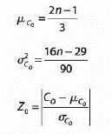
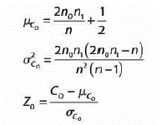
 |  |  | S |  | Co = | 7 |  |  |  |  | S | Co = | 5
 |  |  | 1 |  | α= | 0.01 |  |  |  |  | 0 | α= | 0.01
 |  |  | 0 |  |  |  |  |  |  |  | 0
 |  |  | 1 |  | μ = | 6.3333333333 |  |  |  |  | 0 | n0 = | 6
 |  |  | 1 |  | σ^2 = | 1.4555555556 |  |  |  |  | 1 | n1 = | 4
 |  |  | 0 |  | Z = | 0.552578964 |  |  |  |  | 1
 |  |  | 1 |  |  |  |  |  |  |  | 0 | μ = | 5.3
 |  |  | 0 |  | Z (α/2) | 2.5758293035 |  |  |  |  | 1 | σ^2 = | 2.0266666667
 |  |  | 0 |  |  |  |  |  |  |  | 1 | Z = | -0.21073180761
 |  |  | 1 |  | No se puede rechazar |  |  |  |  |  | 0
 |  |  |  |  |  |  |  |  |  |  | 0 | Z (α/2) | 2.5758293035 |  | No se puede rechazar

 |  |  | Mejoren las conclusiones, o sino no se entiende porqué los números superan la prueba.
 |  |  | Además, como se trata de la última prueba deben indicar que los valores al superar todas las pruebas son aptos para un estudio de simulación.

Ejercicio 7
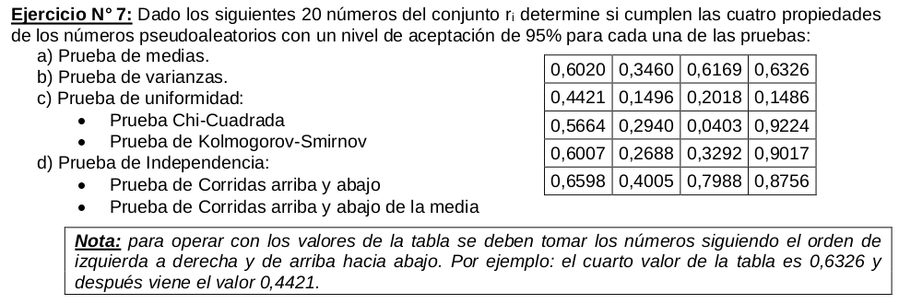

Nros. Pseudoaleatorios | Pruebas estadísticas |  |  | Mismo que en el ejercicio anterior, mal calculado m, mal los intervalos
0.602
0.346 | n= | 20 |  | Prueba de Uniformidad (Prueba de Chi cuadrada) |  |  |  | Prueba de Uniformidad (Prueba de Kolmogorov – Smirnov)
0.6169 | Pruebas de Medias |  |  | m= | 10
0.6326 | α= | 0.05 |  | Frecuencias | Observada (Oi) | Esperada(Ei) | (Ei-Oi)2/Ei | Conjunto ri ordenado |  | i | i/n | ri | (i-1)/n | i/n - ri | ri – (i-1)/n
0.4421 | 1 - α/2= | 0.975 |  | .00,.10 | 1 | 2 | 0.5 | 0.0403 |  | 1 | 0.05 | 0.0403 | 0 | 0.0097 | 0.0403
0.1496 | Zα/2= | 1.9599639845 |  | .10,.20 | 2 | 2 | 0 | 0.1486 |  | 2 | 0.1 | 0.1486 | 0.05 | -0.0486 | 0.0986
0.2018 | Límite Inferior= | 0.37348486881 |  | .20,.30 | 3 | 2 | 0.5 | 0.1496 |  | 3 | 0.15 | 0.1496 | 0.1 | 0.0004 | 0.0496
0.1486 | Promedio Muestra R= | 0.48989 |  | .30,.40 | 2 | 2 | 0 | 0.2018 |  | 4 | 0.2 | 0.2018 | 0.15 | -0.0018 | 0.0518
0.5664 | Límite Sup= | 0.62651513119 |  | .40,.50 | 2 | 2 | 0 | 0.2688 |  | 5 | 0.25 | 0.2688 | 0.2 | -0.0188 | 0.0688
0.294 | No podemos rechazar |  |  | .50,.60 | 1 | 2 | 0.5 | 0.294 |  | 6 | 0.3 | 0.294 | 0.25 | 0.006 | 0.044
0.0403 |  |  |  | .60,.70 | 5 | 2 | 4.5 | 0.3292 |  | 7 | 0.35 | 0.3292 | 0.3 | 0.0208 | 0.0292
0.9224 | Prueba de Varianza |  |  | .70,.80 | 1 | 2 | 0.5 | 0.346 |  | 8 | 0.4 | 0.346 | 0.35 | 0.054 | -0.004
0.6007 | α/2= | 0.025 |  | .80,.90 | 1 | 2 | 0.5 | 0.4005 |  | 9 | 0.45 | 0.4005 | 0.4 | 0.0495 | 0.0005
0.2688 | 1 - α/2= | 0.975 |  | .90,1 | 2 | 2 | 0 | 0.4421 |  | 10 | 0.5 | 0.4421 | 0.45 | 0.0579 | -0.0079
0.3292 | χ2 (α/2, n-1) | 32.852326862 |  | Control | 20 | 20 | 7 | 0.5664 |  | 11 | 0.55 | 0.5664 | 0.5 | -0.0164 | 0.0664
0.9017 | χ2 (1 - α/2, n-1) | 8.906516482 |  | α= | 0.05 |  |  | 0.6007 |  | 12 | 0.6 | 0.6007 | 0.55 | -0.0007 | 0.0507
0.6598 | Límite Inferior= | 0.1440891529 |  | χ2 (α, m-1) | 16.918977605 |  |  | 0.602 |  | 13 | 0.65 | 0.602 | 0.6 | 0.048 | 0.002
0.4005 | Varianza Muestra R= | 0.071493434632 |  | No podemos rechazar |  |  |  | 0.6169 |  | 14 | 0.7 | 0.6169 | 0.65 | 0.0831 | -0.0331
0.7988 | Límite Superior= | 0.039063668781 |  |  |  |  |  | 0.6326 |  | 15 | 0.75 | 0.6326 | 0.7 | 0.1174 | -0.0674
0.8756 | No podemos rechazar |  |  |  |  |  |  | 0.6598 |  | 16 | 0.8 | 0.6598 | 0.75 | 0.1402 | -0.0902
 |  |  |  |  |  |  |  | 0.7988 |  | 17 | 0.85 | 0.7988 | 0.8 | 0.0512 | -0.0012
 | Prueba de Independencia (Prueba de Corridas arriba y abajo) |  |  |  |  |  |  | 0.8756 |  | 18 | 0.9 | 0.8756 | 0.85 | 0.0244 | 0.0256
 |  |  |  |  |  |  |  | 0.9017 |  | 19 | 0.95 | 0.9017 | 0.9 | 0.0483 | 0.0017
 | Orden | S | Número de corridas C0 = |  |  | 12 |  | 0.9224 |  | 20 | 1 | 0.9224 | 0.95 | 0.0776 | -0.0276
 | 1 | 0 |  |  |  |  |  |  | n= | 20
 | 2 | 1 | Valor esperado μC0 = |  |  | 13 |  |  | α= | 0.05
 | 3 | 1
 | 4 | 0 | Varianza del número de corridas σ2C0= |  |  | 3.2333333333 |  | D (α, n) | 0.294 | D+ = | 0.1402 | D- = | 0.0986 | D = | 0.1402
 | 5 | 0 |  |  |  |  |  | No podemos rechazar
 | 6 | 1 | Estadístico Z0= |  |  | 0.55612799832 |  | CONCLUSIONES!!
 | 7 | 0
 | 8 | 1 | Z (α/2)= |  |  | 1.9599639845
 | 9 | 0
 | 10 | 0 | No podemos rechazar
 | 11 | 1
 | 12 | 0
 | 13 | 0
 | 14 | 1
 | 15 | 1
 | 16 | 0
 | 17 | 0
 | 18 | 1
 | 19 | 1

 | Prueba de Independencia (Prueba de Corridas arriba y abajo de la media)

 | Orden | S | Número de ceros N0 = |  |  | 10
 | 1 | 1
 | 2 | 0 | Número de unos N1 = |  |  | 10
 | 3 | 1
 | 4 | 1 | Número de corridas C0 = |  |  | 11
 | 5 | 0
 | 6 | 0 | Valor esperado μC0 = |  |  | 10.5
 | 7 | 0
 | 8 | 0 | Varianza del número de corridas σ2C0= |  |  | 4.7368421053
 | 9 | 1
 | 10 | 0 | Z (α/2)= |  |  | 1.9599639845
 | 11 | 0
 | 12 | 1 | Estadístico Z0= |  |  | 0.10555555556 | Se olvidaron la Raíz
 | 13 | 1
 | 14 | 0 | -Z (α/2)= |  |  | -1.9599639845
 | 15 | 0
 | 16 | 1 | No podemos rechazar
 | 17 | 1
 | 18 | 0
 | 19 | 1
 | 20 | 1

 | Mejorar Conclusiones!!

